Hoja1
INFORME MENSUAL DE QUEJAS, RECLAMOS, SUGERENCIAS Y SOLICITUDES DE INFORMACIÓN

ENTIDAD: EMPRESA DE RENOVACION URBANA |  |  | SECTOR: | HABITAT
PERIODO DEL INFORME: | 01 DE NOVIEMBRE | 30 DE NOVIEMBRE DE 2016

CANAL | NÚMERO DE DATOS
Presencial | 13
Telefónico | 17
Web | 14
E-mail | 0
Escrito | 6
 | 50

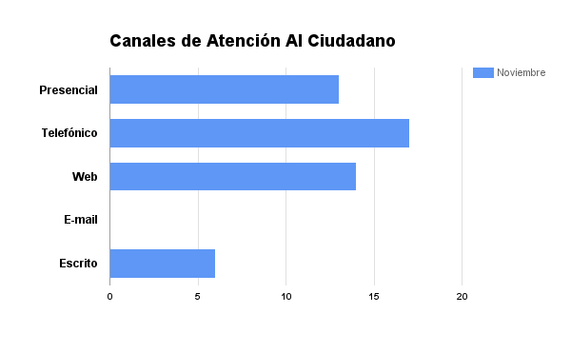

Hoja2
INFORME MENSUAL DE QUEJAS, RECLAMOS, SUGERENCIAS Y SOLICITUDES DE INFORMACIÓN

ENTIDAD: EMPRESA DE RENOVACION URBANA |  |  | SECTOR: | HABITAT
PERIODO DEL INFORME: | 01 DE NOVIEMBRE | 30 DE NOVIEMBRE DE 2016

CANAL | NÚMERO DE DATOS
Presencial | 13
Telefónico | 17
Web | 13
E-mail | 0
Escrito | 6
 | 49

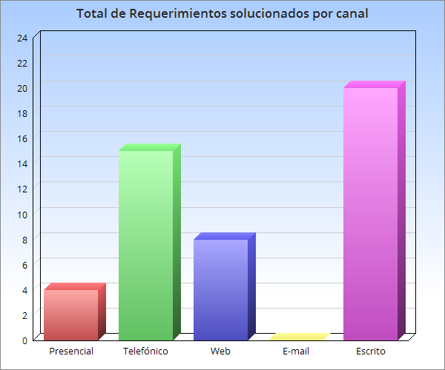

Hoja3
INFORME MENSUAL DE QUEJAS, RECLAMOS, SUGERENCIAS Y SOLICITUDES DE INFORMACIÓN

ENTIDAD: EMPRESA DE RENOVACION URBANA |  |  | SECTOR: | HABITAT
PERIODO DEL INFORME: | 1 DE NOVIEMBRE | 30 DE NOVIEMBRE DE 2016

 |  | Gráfico Clasificación de acuerdo a los subtemas consultados
 |  | Mes de Noviembre de 2016

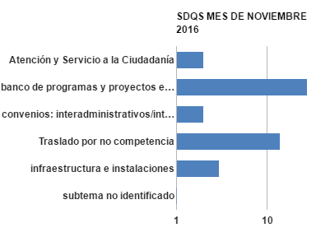

SUBTEMAS MES DE NOVIEMBRE 2016
Tipo de Subtema Consultado | Nª.
Atención y Servicio a la Ciudadanía | 2
banco de programas y proyectos e información | 28
convenios: interadministrativos/interinstitucionales, de cooperación, desempeño, rentabilidad social | 2
Traslado por no competencia | 14
infraestructura e instalaciones | 3
subtema no identificado | 1

